Course Overview
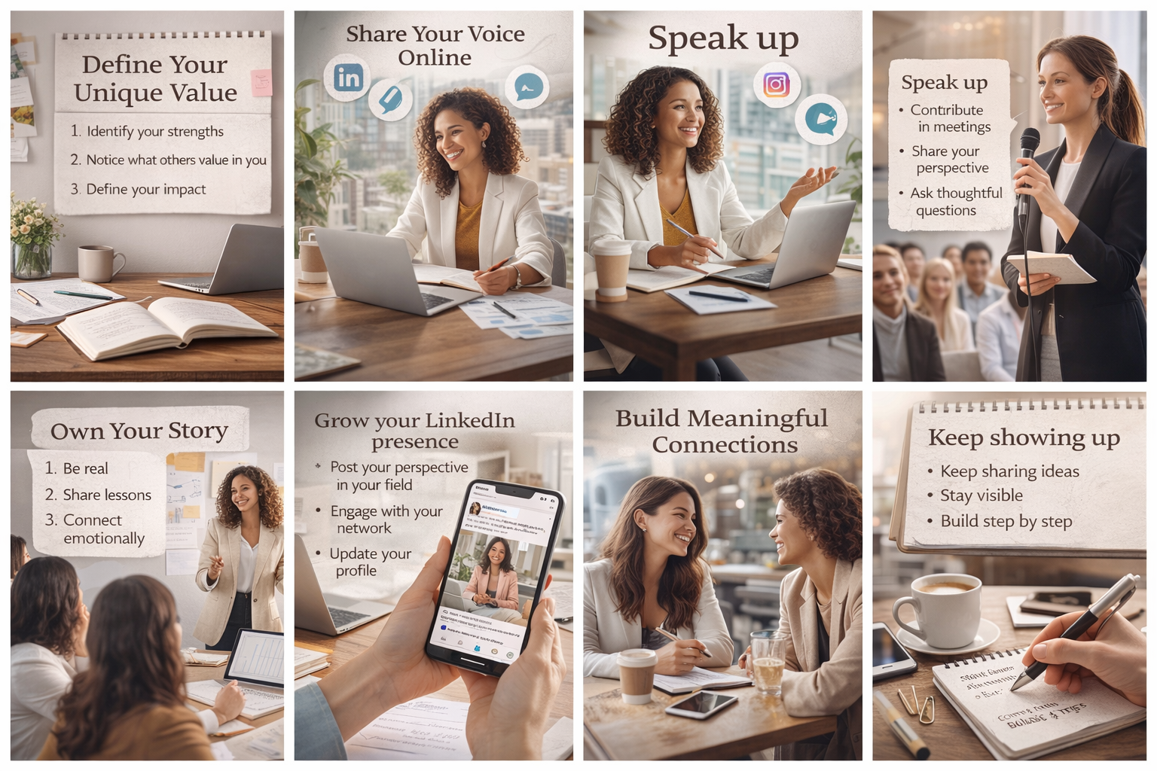
Course Title | Day | Target Audience | Estimated Duration (minutes) | Learning Goal (1 sentence) | Category
Personal Brand Building: Lead With Your Story | 13 | kobiety, liderki | x | Dowiedz się, jak określić i wyrazić swoją wyjątkową wartość. Naucz się tworzyć autentyczną osobistą opowieść, która przyciąga nowe możliwości i inspiruje Twoją społeczność.

